Zadanie1
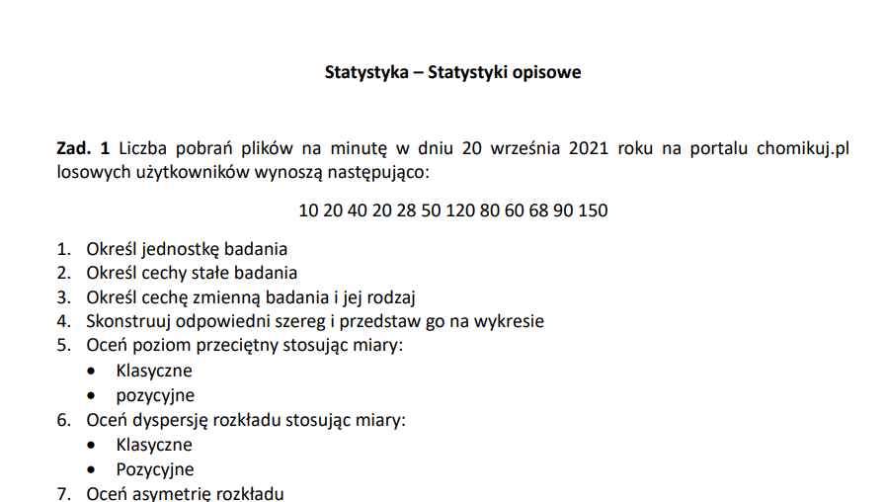

 |  |  |  |  |  | 1 | losowo wybrany uzytkownik portalu chomikuj.pl w dniu 21.09.21
 |  |  |  |  |  | 2 | sa userami portalu chomikuj.pl w dniu 20 wrzesnia
 |  |  |  |  |  | 3 | liczba pobran plikow na minute (ilosciowa skokowa)
 |  | 10 20 40 20 28 50 120 80 60 68 90 150 |  |  |  | 4

 |  |  |  |  |  |  |  |  | 10
 |  |  |  |  |  |  |  |  | 20
 |  |  |  |  |  |  |  |  | 20
 | 10 20 40 20 28 50 120 80 60 68 90 150 |  |  |  |  |  |  |  | 28
 |  |  |  |  |  |  |  |  | 40
 |  |  |  |  |  |  |  |  | 50
 |  |  |  |  |  |  |  |  | 60
 |  |  |  |  |  |  |  |  | 68
 |  |  |  |  |  |  |  |  | 80
 |  |  |  |  |  |  |  |  | 90
 |  |  |  |  |  |  |  |  | 120
10 20 40 20 28 50 120 80 60 68 90 150 |  |  |  |  |  | 150 |  |  | 150
 |  | 10
 |  | 20
 |  | 40
 |  | 20
 |  | 28
 |  | 50
 |  | 120 |  |  | 5 | mediana | 55 | Int: 50 procent losowo wybranych userow chomikuj.pl w dniu 20.09.2022 roku posiadalo co najwzyej 55 pobran/minute
 |  | 80 |  |  |  | srednia | 61 | Int:srednia liczba pobran na minute wynosila 61
 |  | 60 |  |  |  | dominanta | 20 | Int: Wśród calej populacji najczesciej wystepujaca liczba pobran plikow/minute jest 20
 |  | 68 |  |  |  | kwartyl_trzeci | 82.5 | Int: 75 procent userow posiadalo conajwzyej 82,5 pobran/minute
 |  | 90 |  |  |  | kwartyl1 | 26 | Int: 25 procent userow posiadalo conajwzyej 26 pobran/minute; a 75 procent co najmniej 26 pobran/minute
 |  | 150 |  |  |  | kwartyl2 | 55 | Int: 50 procent userow posiadalo conajwzyej 55 pobran/minute

 |  |  |  |  | 6 | odchylenie standardowe | 41.1 | Int:Liczba pobran/min userow odchyla się od sredniej o około 41,1 pobran
 |  |  |  |  |  | wariancja | 1688.9 | Int:NIE MA
 |  |  |  |  |  | rozstep(klasyczne) | 140 | Int:Roznica miedzy xmax i xmin
 |  |  |  |  |  | odchylenie cwiartkowe | 28.25
 |  |  |  |  |  | wspolczynnik zmiennosci(klasyczny) | 67% | → | 0-20 | bardzo male rozproszenie
 |  |  |  |  |  | Int:Rozklad liczby pobran/min charakteryzuje się silnym rozproszeniem |  |  | 21-40 | male
 |  |  |  |  |  |  |  |  | 41-60 | umiarkowane
 |  |  |  |  |  |  |  |  | 61-80 | silne
 |  |  |  |  |  |  |  |  | powyzej 80 | bardzo silne

 |  |  |  |  |  | rozstep(pozycyjny) | 56.5 | Int: Roznica miedzy dolna i gorna granica 50% srodkowo losowo wybranych uzytkownikow portalu chomikujpl w dniu 20 09 wynosi 57
 |  |  |  |  |  | wspolczynnik zmiennosci(pozycyjny) | 51.36% | Int:Rozklad liczby pobran plikow 50% srodkowych wybranych userow charakteryzuje się umiarkowanym rozproszeniem

 |  |  |  |  | 7 | asymetria lewostronna

 |  |  |  | (xi-srednia)^3 |  | Moment 3 centralny absolutny | 50387 | Int: Wskazuje kierunek asymetri
 |  |  | 10 | -135269 | 0.72597287695 | Moment 3 centralny wzgledny | 0.72597287695 | <-2,2> | Int:Im blizej krawedzi zbioru tym wieksza asymetria(w tym wypadku asymetria dodatnia, umiarkowana)
 |  |  | 20 | -70616 |  | Wspolczynnik skosnosci | -0.026548672566 | Int: niewielka ujemna asymetria
 |  |  | 20 | -70616
 |  |  | 28 | -37037 |  | Koncetracja Rozklada-KURTOZA(pozycyjne) | 0.083780921053 |  | K=0 rozklad normalmy
 |  |  | 40 | -9709 |  |  |  |  | K>0 Rozklad Wysmukly
 |  |  | 50 | -1456 |  |  |  |  | K<0 Rozklad Splaczczony
 |  |  | 60 | -2
 |  |  | 68 | 296
 |  |  | 80 | 6504
 |  |  | 90 | 23558
 |  |  | 120 | 201918
 |  |  | 150 | 697078

Zadnie2
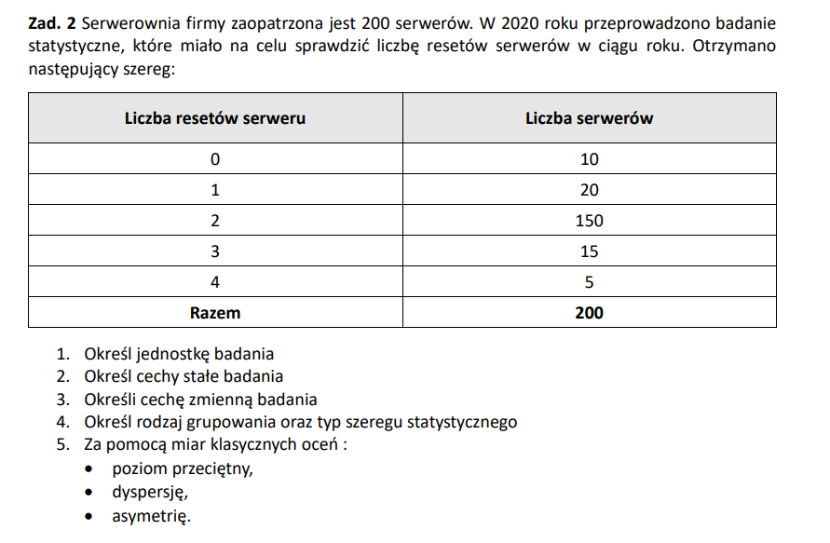
1. Serwery
2.Są serwerami w firmie w 2020 roku
3.Liczba Resetow

Liczba resetow -xi | liczba serwerow -n | xi*ni | nsk | (xi-srednia)^2 *ni | (xi-srednia)^3 *ni
0 | 10 | 0 | 10 | 37.05625 | -71.33328125
1 | 20 | 20 | 30 | 17.1125 | -15.8290625
2 | 150 | 300 | 180 | 0.84375 | 0.06328125
3 | 15 | 45 | 195 | 17.334375 | 18.634453125
4 | 5 | 20 | 200 | 21.528125 | 44.670859375
suma | 200 |  |  | 93.875 | -23.79375

Miary Polozenia
Miary klasyczne
Średnia | 1.925 | Srednia liczba resetów serwerów wynosi około 2

Miary Pozycyjne
Dominanta | 2
Q1 | 2 | 25 procent naszych serwerów ma dwa resety lub mniej, a 75 procent ma dwa lub więcej
poz.Q1 | 50.25
Badanie
Q2 | 2 | 50 procent naszych serwerów ma dwa resety lub mniej, a 50 procent ma dwa lub więcej
poz.Q2 | 100.5
Q3 | 2
poz.Q3 | 150.75 | 75 procent naszych serwerów ma dwa resety lub mniej, a 25 procent ma dwa lub więcej

Miary Dyspersji
Miary klasyczne
wariancja |  | 0.469375

Rozstęp |  | 4

odchylenei standardowe |  | 0.6851094803 | Srednie odchylenie od sredniej resetow wynosi około 0,7

Współczynnik Zmienności |  | 0.35590102873 | Małe rozproszenie

Miary Pozycyjne
Wspolczynnik Zmiennosci |  | 0
Odchylenie Ćwiartokowe |  | 0
Rozstep |  | 0 |  | Miary pozycyjne ut nie oddaja

Miary Asymetrii
Miary klasyczne
Moment trzeci centralny absolutny |  |  | -0.11896875
Moment trzeci centralny względny |  |  | -0.36995846341 | Mała siła asymetrii ujemnej

Miary pozycyjne
Współczynnik Skośnosci |  | 0

Zadanko3
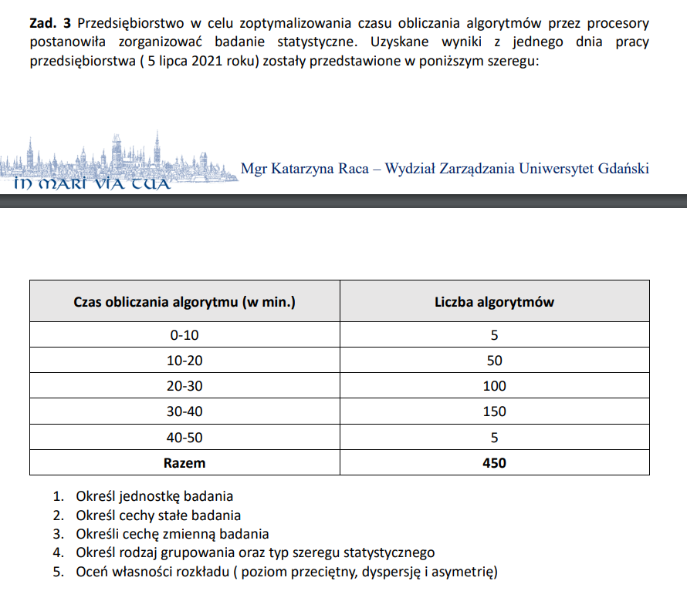
Badanie

1.Jednostką badania są algorytmy
3. Cechą zmienną jest czas obliczania algorytmu |  |  |  |  | x | n | srodek przedzialu(x z koleczkiem u gory) | srodek przedzialu *ni | nsk
 |  |  |  |  | 0-10 | 5 | 5 | 25 | 5
 |  |  |  |  | 10-20 | 50 | 15 | 750 | 55
 |  |  |  |  | 20-30 | 100 | 25 | 2500 | 155
 |  |  |  |  | 30-40 | 150 | 35 | 5250 | 305
 |  |  |  |  | 40-50 | 5 | 45 | 225 | 310
 |  |  |  |  | Razem | 310 | 125 | 8750

 |  |  |  |  | Srednia | 28.23

 |  |  |  |  | xi0 | dolna granica przedzialu
 |  |  |  |  | ni0 | liczebnosc klasy w ktorej znajduje się dominanta
 |  |  |  |  | ni0 -1 | liczebnosc klasy poprzedzajacej klase w ktorej jest dominanta
 |  |  |  |  | ci0 | rozpietosc przedzialu w kalsie gdzie jest dominanta
x-srednia^4*n | x-srednia^3*n | x-srednia | x-srednia^2*n |  | nsk-1 | wartosc skumulowana dla poprzedniego rzedu(przedzialu)
1454967.24 | -62644.422812 | -23.23 | 2697.1904266
1529884.54 | -115674.19691 | -13.23 | 8746.0978148 |  | Domimanta | 32.43902439
10828.12 | -3356.718472 | -3.23 | 1040.5827263
315879.66 | 46629.854654 | 6.77 | 6883.4547347 |  | Q1 | 22.25
395855.43 | 23599.073546 | 16.77 | 1406.867846 | n*0,25 | poz.Q1 | 77.5
 |  |  |  |  | Q2 | 30
 |  |  |  |  | poz Q2 | 155
 |  |  |  |  | Q3 | 35.166666667
 |  |  |  |  | poz Q3 | 232.5

 |  |  |  |  | Miary Dyspersji
 |  |  |  |  | wariancja | 67.013527575
 |  |  |  | odchylenie standardowe |  | 8.1861790584
 |  |  |  |  | Rozstep | 50
 |  |  |  |  | wspl.zm. | 0.2900246295

 |  |  |  |  | Rozstep | 12.916666667
 |  |  |  |  | odch.cw | 6.4583333333
 |  |  |  |  | wspl.zm. | 0.21527777778

 |  |  |  |  | Miary Asymetri

 |  |  |  |  | moment 3 abs | -359.50454835
 |  |  |  |  | moment 3 wzg | -0.65533093562

 |  |  |  |  | Wspl skos | -0.2

 |  |  |  |  | wspl skos | -0.51467453968

 |  |  |  |  |  | 11959.40
 |  |  |  |  | kurtoza | 2.663082057

Korelacja i Regresja1
x | y
ilosc redzeni procesoira | ilosc pamieci ram | xi- srednia | yi-srednia | D * E | Prognoza | (yi-prognoza)^2
2 | 4 | -1.8 | -7 | 12.6 | 2.731 | 1.610361 |  | 1.Tablica zawiera dane dotyczące ilości rdzeni procesora i ilości pamięci RAM (GB) wybranych 10 komputerów. Zbadaj występowanie współzależności oraz regresji.
4 | 8 | 0.2 | -3 | -0.6 | 11.911 | 15.295921
2 | 8 | -1.8 | -3 | 5.4 | 2.731 | 27.762361 |  |  | Korelacje Pearsona tylko dla cech ilosciowych
6 | 16 | 2.2 | 5 | 11 | 21.091 | 25.918281
Wykres Korelacyjny
4 | 4 | 0.2 | -7 | -1.4 | 11.911 | 62.583921
2 | 2 | -1.8 | -9 | 16.2 | 2.731 | 0.534361
4 | 8 | 0.2 | -3 | -0.6 | 11.911 | 15.295921
4 | 16 | 0.2 | 5 | 1 | 11.911 | 16.719921
4 | 12 | 0.2 | 1 | 0.2 | 11.911 | 0.007921
6 | 32 | 2.2 | 21 | 46.2 | 21.091 | 119.006281
 |  |  |  | 90 |  | 284.73525

srednia x | 3.8
srednia y | 11

odchylenie standardowe x | 1.4
odchylenie standardowe y | 8.4

Pearsonek | Kowariancja
0.76946126553 | 9

Pearson ale z funkcji | 0.76946126553

Korelacja jest silna i dodatnia, jak x rosnie to y rosnie

2.Oblicz korelację Pearsona i narysuj wykres korelacyjny, określ siłę i kierunek współzależności między ilością rdzeni procesora i ilością pamięci RAM w wybranych 10 komputerach.

3. Oblicz parametry funkcji regresji opisującej wpływ ilości rdzeni procesora (xi) na ilość pamięci RAM (yi) w wybranych gospodarstwach domowych

Równanie regresji liniowej
y=4,59*x- 6,45

R^2 | 0.59 | 59 % zmiennosci ilosci pamieci ram jest wyjasnionych przez model regresji |  |  |  |  |  | Im wyzsze R^2 to tym lepiej

Wspolczynnik Indeterminacji | 0.41 | 41 Procent zmiennosci y nie zostalo wyjasnionych przez model regresji

Liczenie Regresji Liniowej |  |  |  | a | 4.5918367347 | -6.4489795918 | b
4.5918367347 | -6.4489795918 |  |  |  | 1.3475570628 | 5.4571901758
 |  |  |  | R^2 | 0.59207063914 | 5.9658894337 | Odchylenie Standardowe Skladnika Resztowego
 |  |  |  |  | 11.611238532 | 8
 |  |  |  |  | 413.26530612 | 284.73469388 | SSE(Suma Błędów Resztowych)
 |  |  |  |  | #N/A | #N/A
 |  |  |  |  | #N/A | #N/A

Wariancja Resztowa | 35.59190625

Odchylenie Standardowe Skladnika Resztowego |  | 5.9658952597 |  | Od Prognoz wartosci teoretyczne odchylaja się od prognoz o około 5,96

Wspolczynnik zmiennosci przypadkowej |  | 54% |  | Im blizej zera tym model jest lepszy, lepszy do progrnozowania, w tym przypadku jest taki se

